01
01
HORÁRIO EFETIVO (INÍCIO - FIM) |  | 08:00 a 17:00
LOCALIZAÇÃO RESUMIDA |  | SANTA CATARINA
PROBLEMA (duração)
OBSERVAÇÃO
CONDIÇÕES METEOROLÓGICAS | MANHÃ | LIMPO
 | TARDE | LIMPO
 |  | [
ACOMPANHAMENTO CLIMÁTICO
8:00:00 |  |  | 9:00:00
 |  |  | 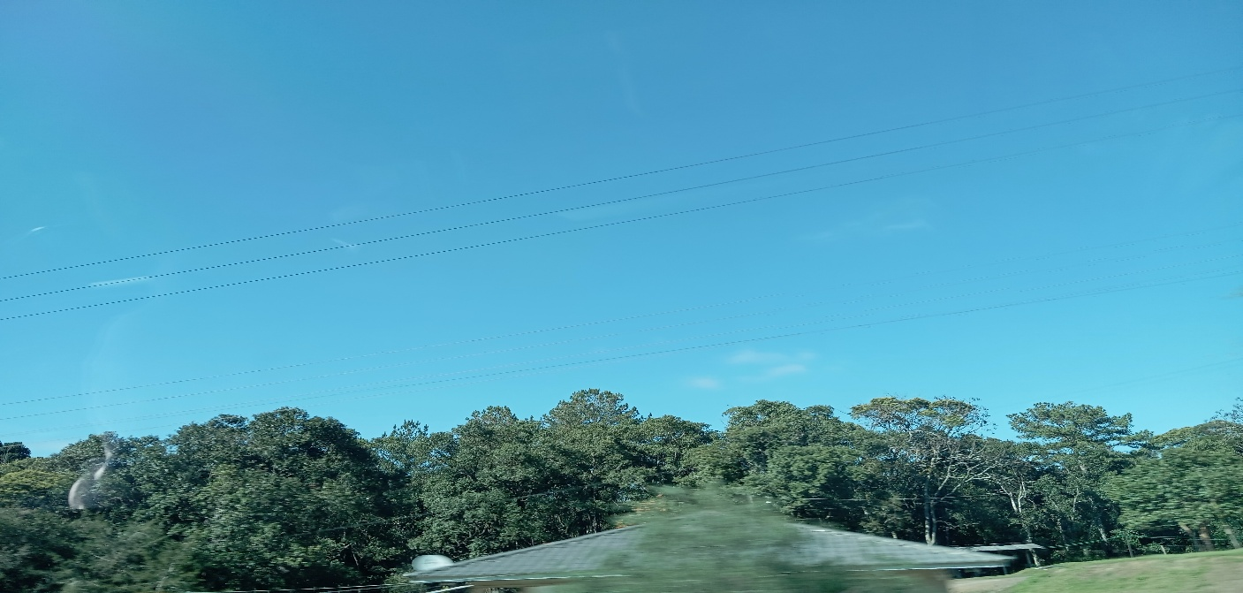


10:00:00 |  |  | 11:00:00
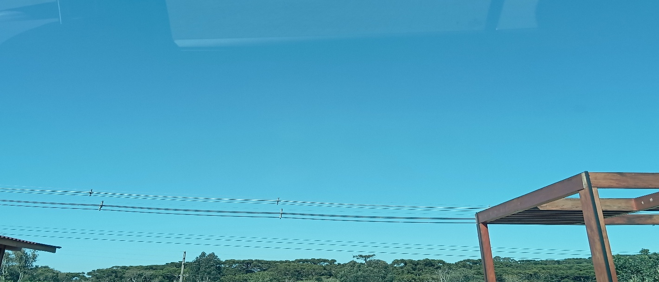

12:00:00 |  |  | 13:00:00

14:00:00 |  |  | 15:00:00

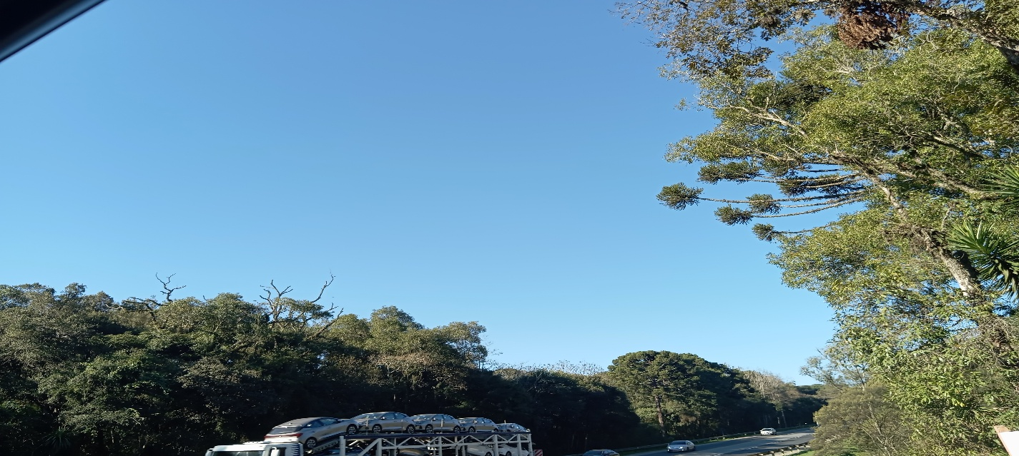
16:00:00 |  |  | 17:00
 |  |  | 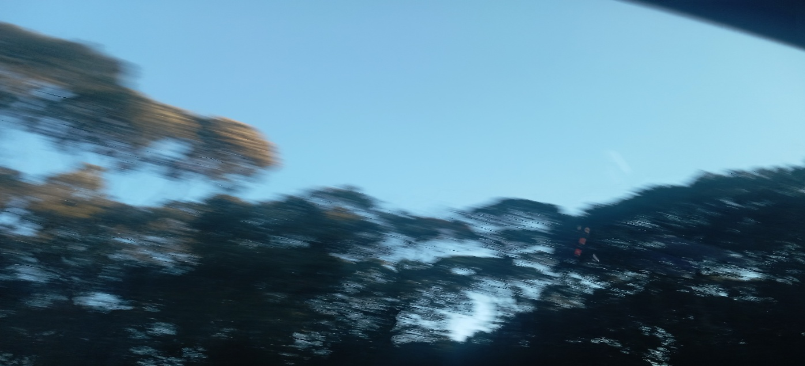

02
 
02
HORÁRIO EFETIVO (INÍCIO - FIM) |  | 09:00 a 17:00
LOCALIZAÇÃO RESUMIDA |  | SANTA CATARINA
PROBLEMA (duração)
OBSERVAÇÃO
CONDIÇÕES METEOROLÓGICAS | MANHÃ | LIMPO
 | TARDE | LIMPO
 |  | [
ACOMPANHAMENTO CLIMÁTICO
8:00:00 |  |  | 9:00:00
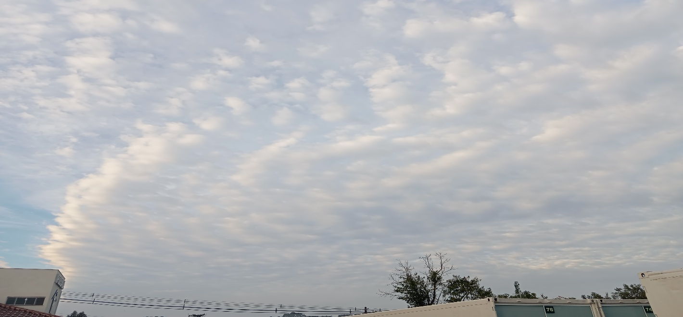 |  |  | 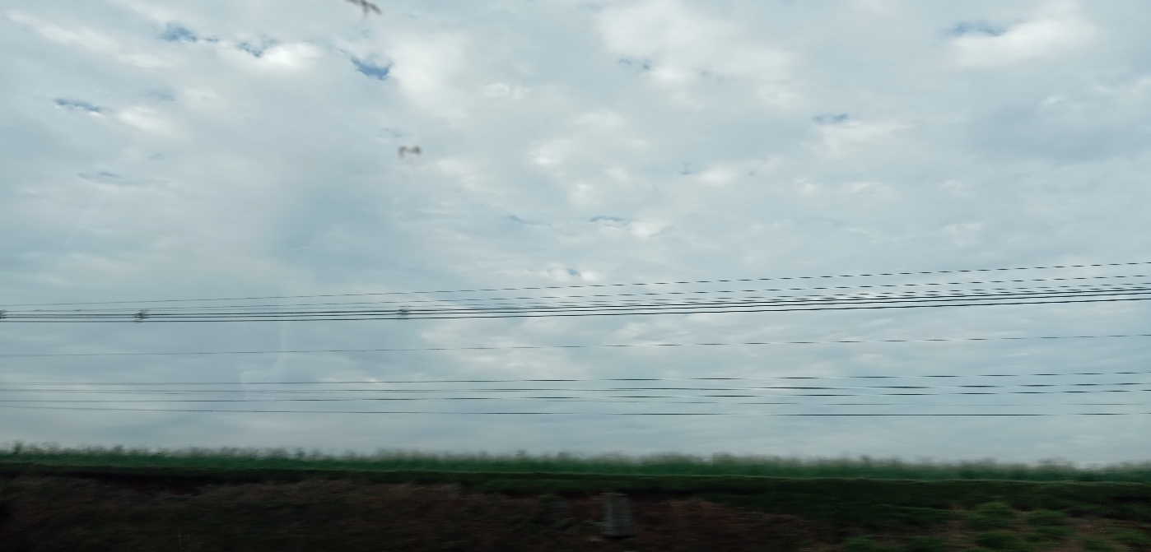


10:00:00 |  |  | 11:00:00
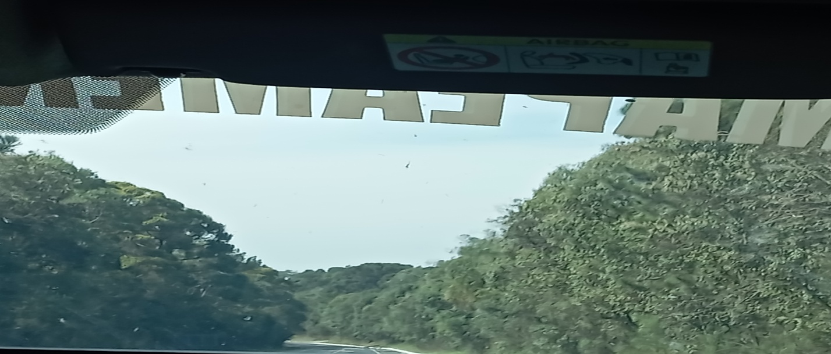

12:00:00 |  |  | 13:00:00
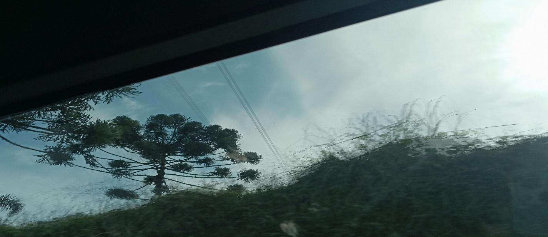 |  |  | 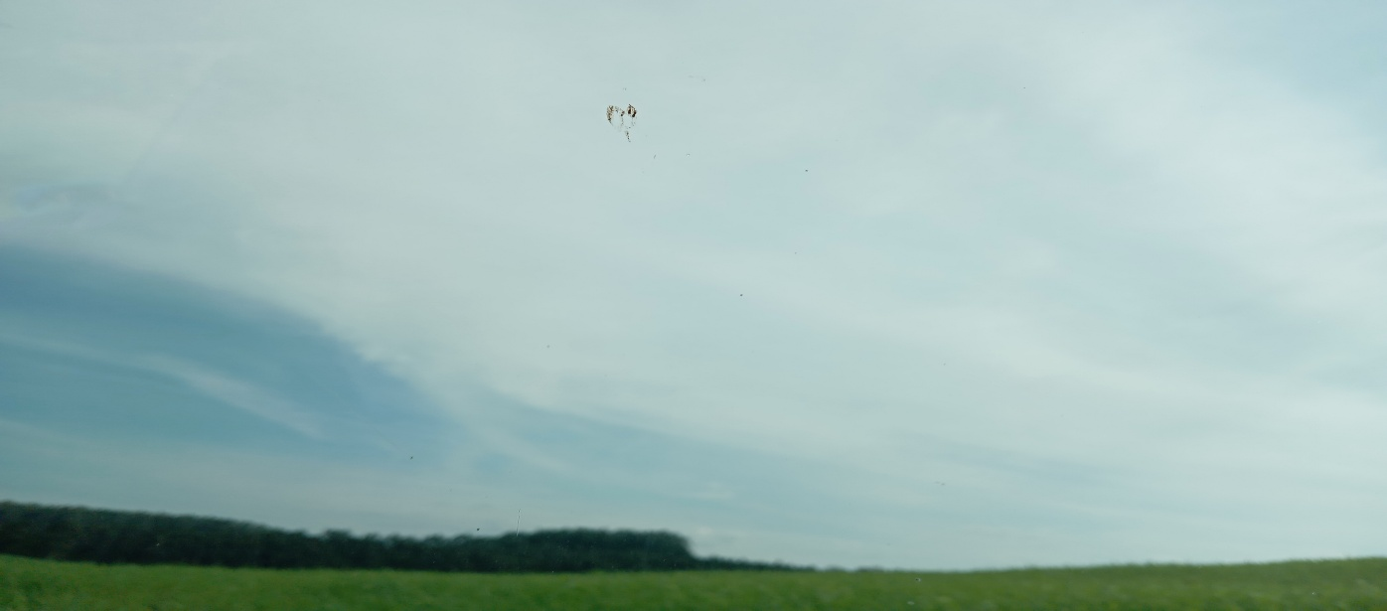

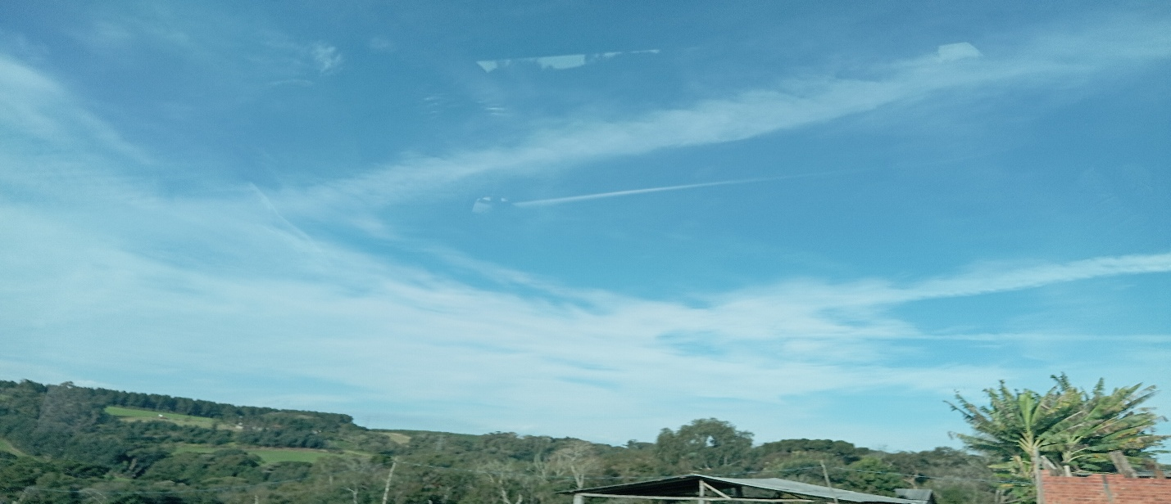
14:00:00 |  |  | 15:00:00
 |  |  | 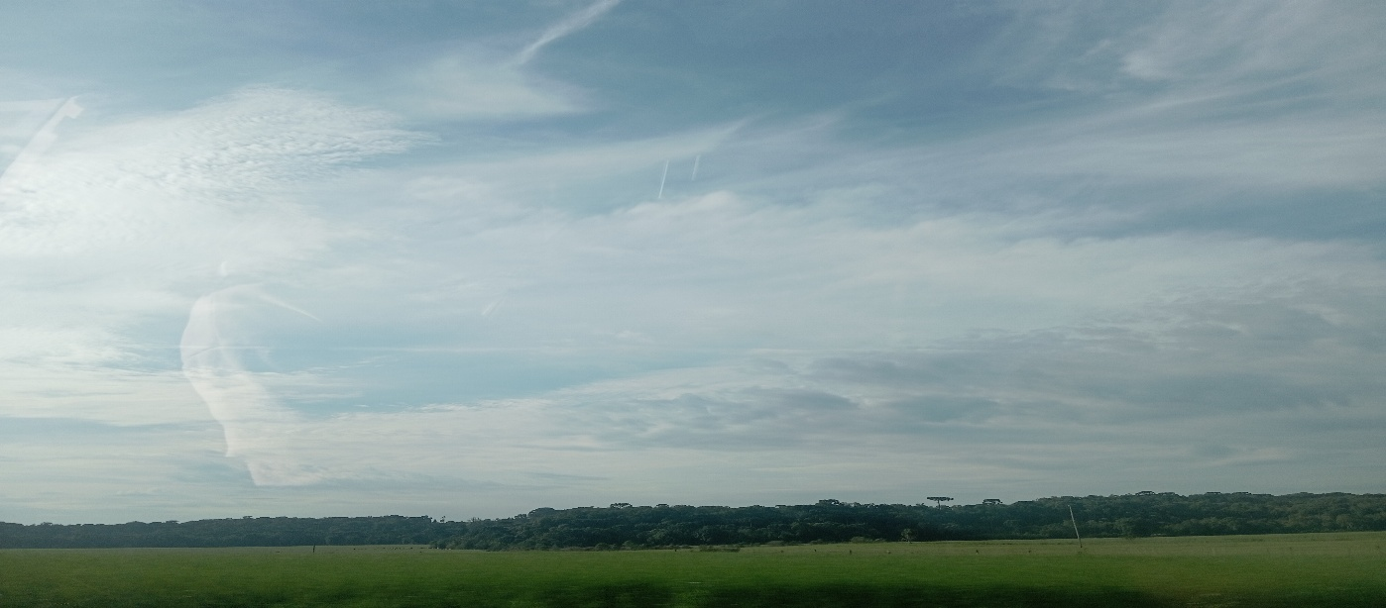

16:00:00 |  |  | 17:00

03
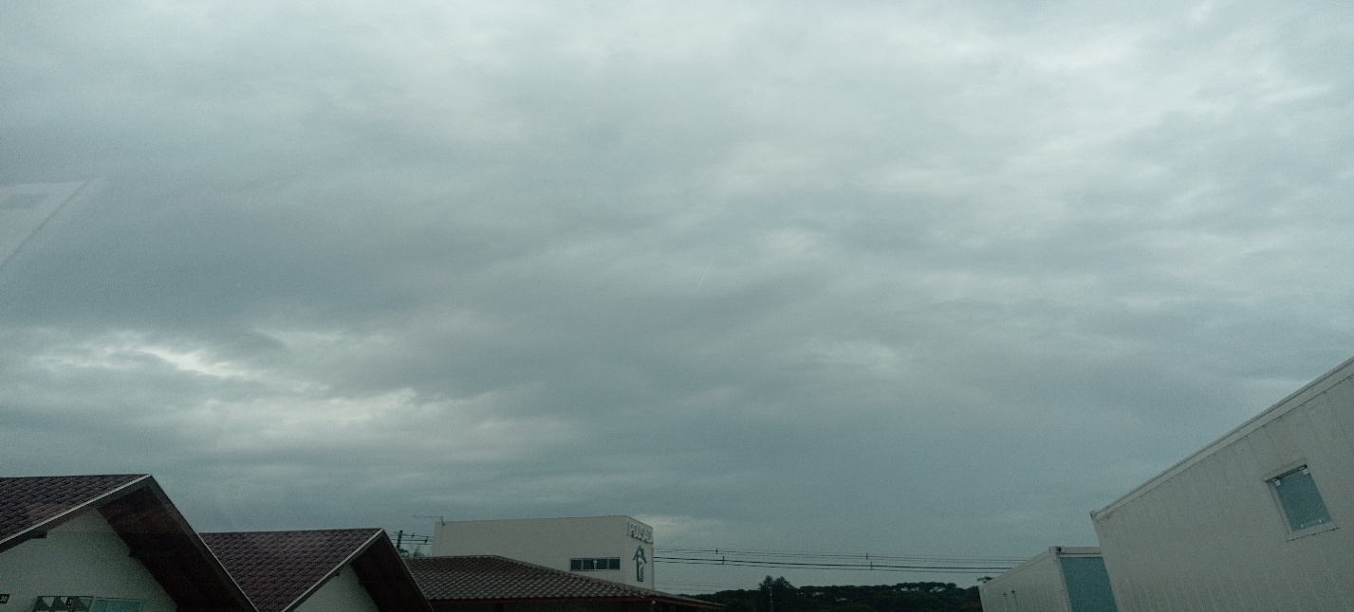
03
HORÁRIO EFETIVO (INÍCIO - FIM) |  | 12:00 a 17:00
LOCALIZAÇÃO RESUMIDA |  | SANTA CATARINA
PROBLEMA (duração) |  | NEBLINA PARTE DA MANHÃ
OBSERVAÇÃO
CONDIÇÕES METEOROLÓGICAS | MANHÃ | NUBLADO
 | TARDE | NUBLADO
 |  | [
ACOMPANHAMENTO CLIMÁTICO
8:00:00 |  |  | 9:00:00
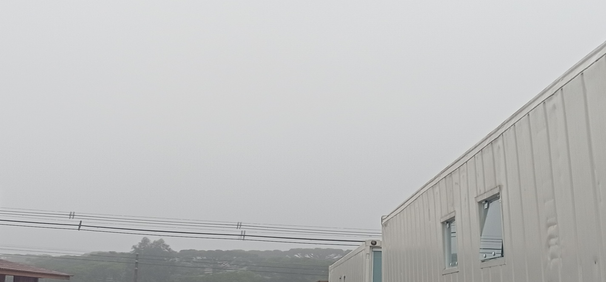 |  |  | 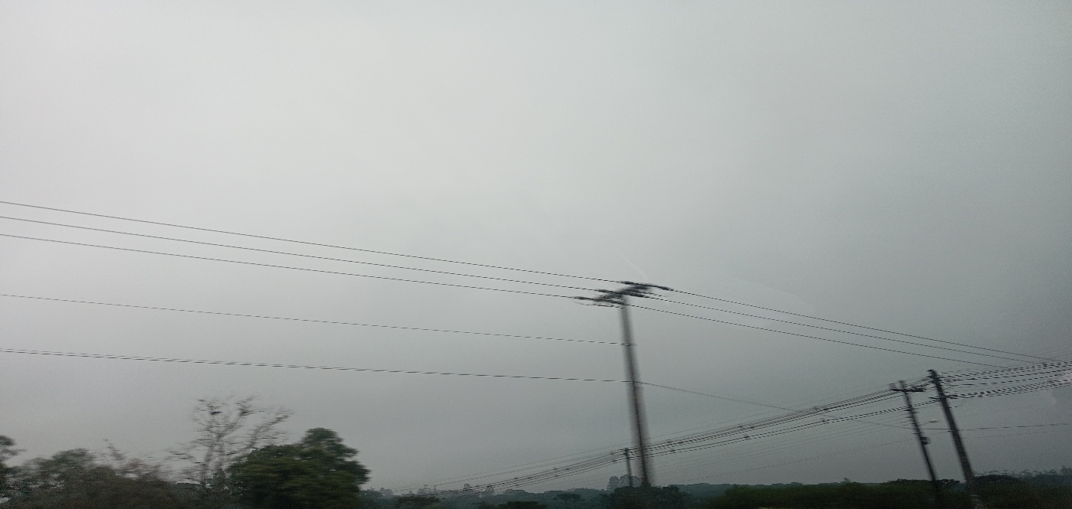

10:00:00 |  |  | 11:00:00
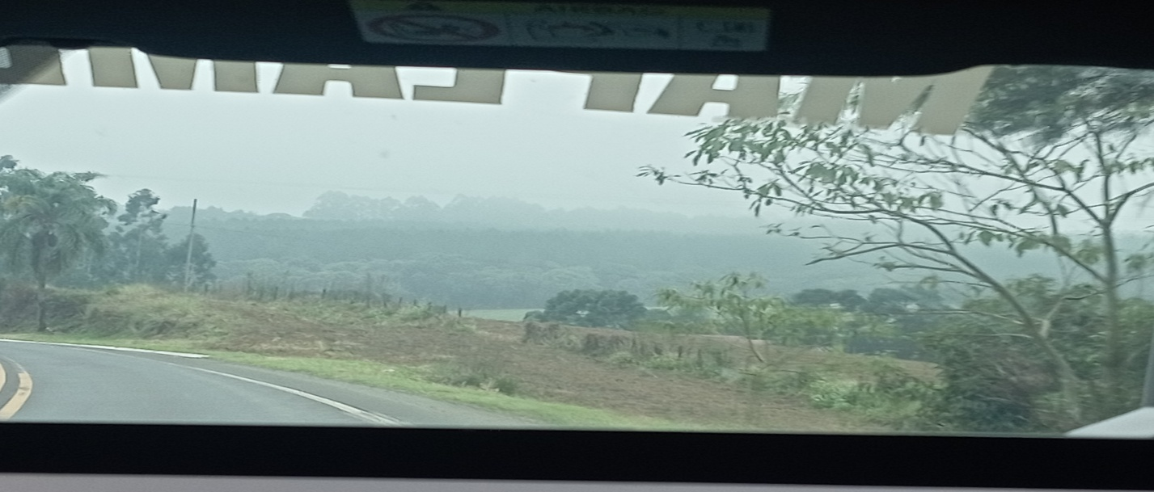

12:00:00 |  |  | 13:00:00
 |  |  | 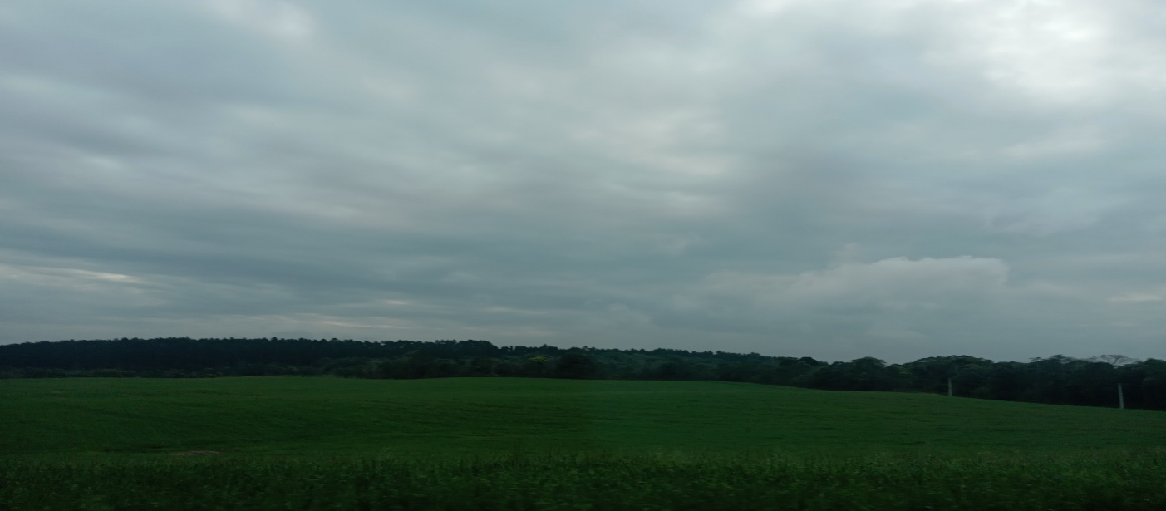

14:00:00 |  |  | 15:00:00

16:00:00 |  |  | 17:00

04
04
HORÁRIO EFETIVO (INÍCIO - FIM) |  | 11:00 a 17:00
LOCALIZAÇÃO RESUMIDA |  | SANTA CATARINA
PROBLEMA (duração) |  | NEBLINA PARTE DA MANHÃ
OBSERVAÇÃO
CONDIÇÕES METEOROLÓGICAS | MANHÃ | NUBLADO
 | TARDE | LIMPO
 |  | [
ACOMPANHAMENTO CLIMÁTICO
8:00:00 |  |  | 9:00:00
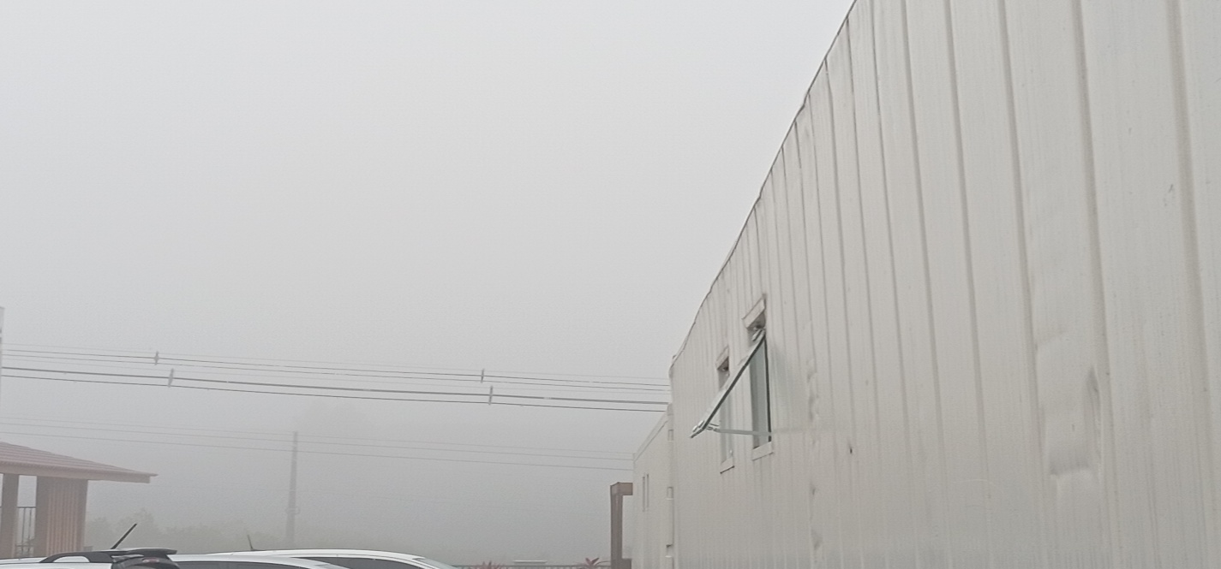

10:00:00 |  |  | 11:00:00
 |  |  | 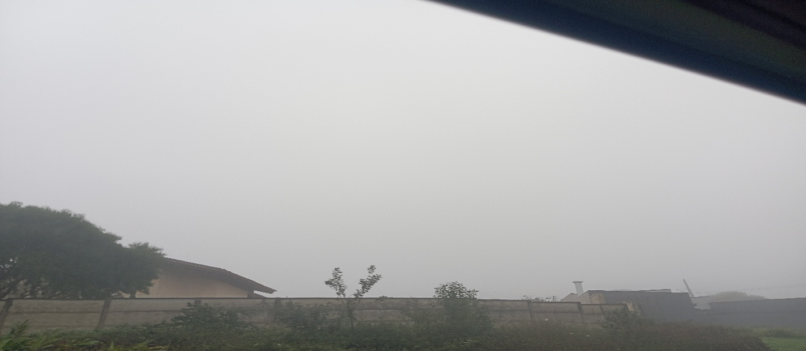

12:00:00 |  |  | 13:00:00
 |  |  | 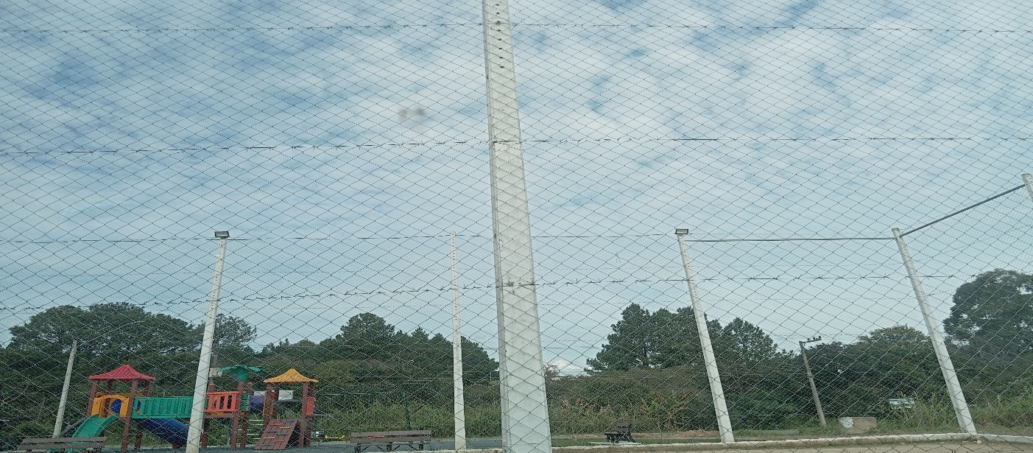

14:00:00 |  |  | 15:00:00
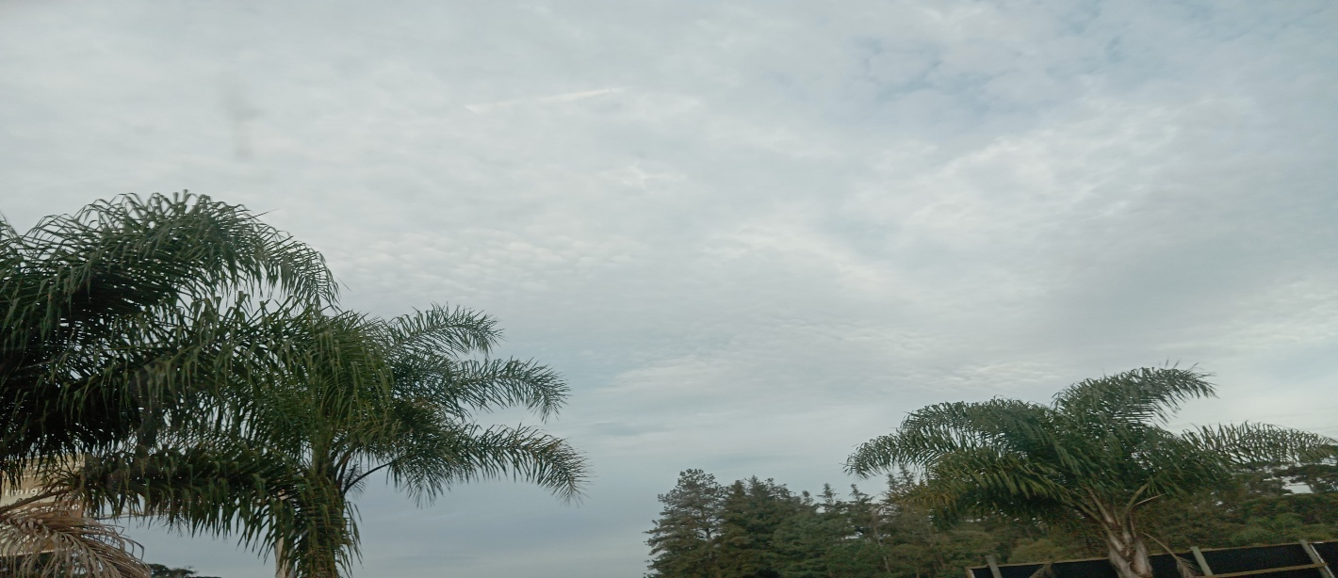

16:00:00 |  |  | 17:00
 |  |  | 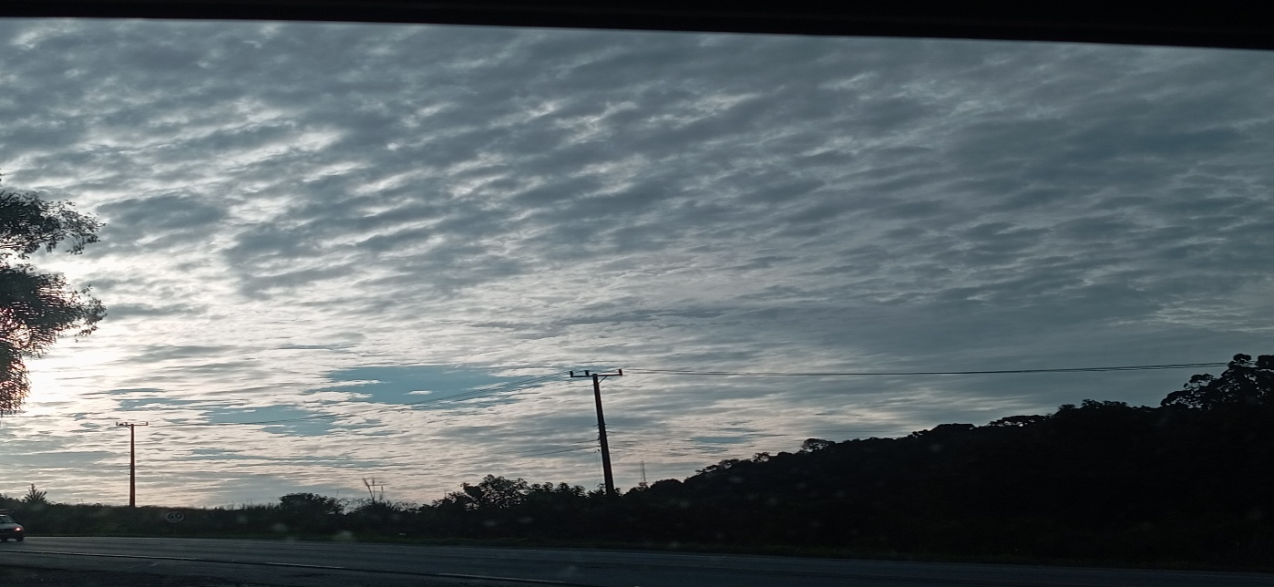

05
05
HORÁRIO EFETIVO (INÍCIO - FIM)
LOCALIZAÇÃO RESUMIDA |  | SANTA CATARINA
PROBLEMA (duração) |  | CHUVA
OBSERVAÇÃO
CONDIÇÕES METEOROLÓGICAS | MANHÃ | CHUVA
 | TARDE | CHUVA
 |  | [
ACOMPANHAMENTO CLIMÁTICO
8:00:00 |  |  | 9:00:00
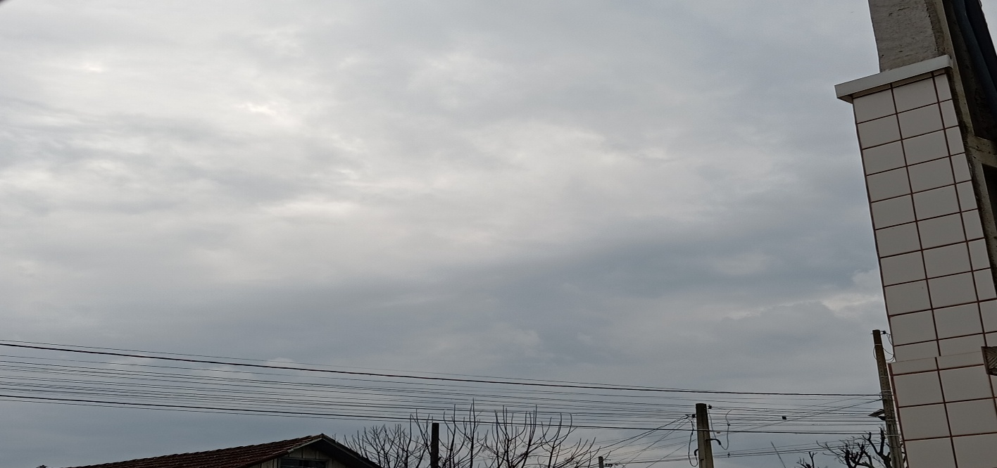 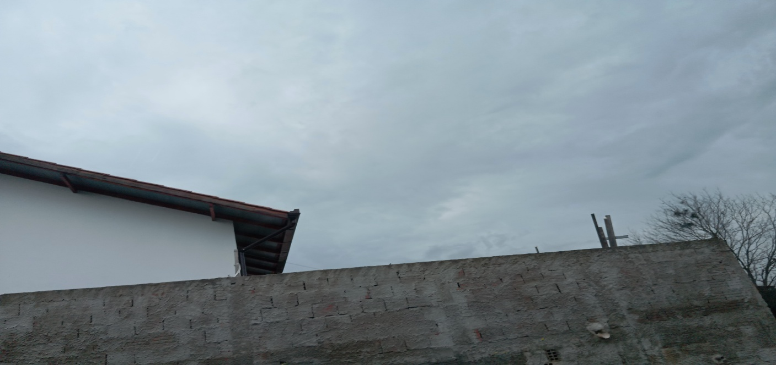

10:00:00 |  |  | 11:00:00
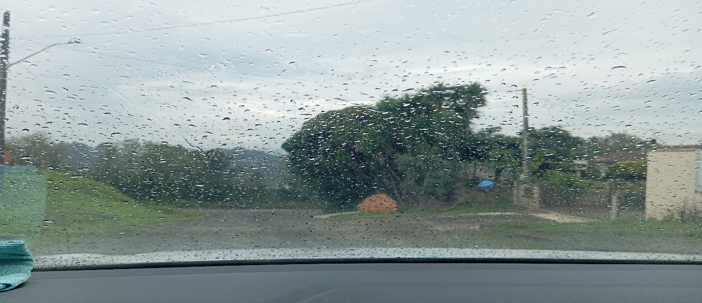 |  |  | 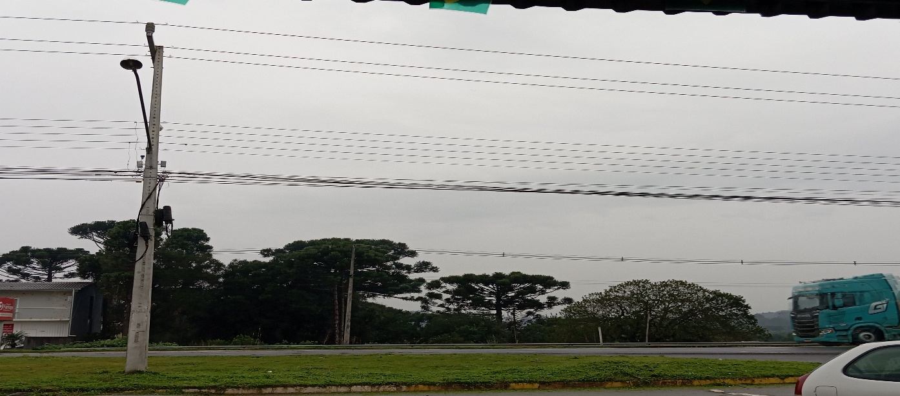

12:00:00 |  |  | 13:00:00
 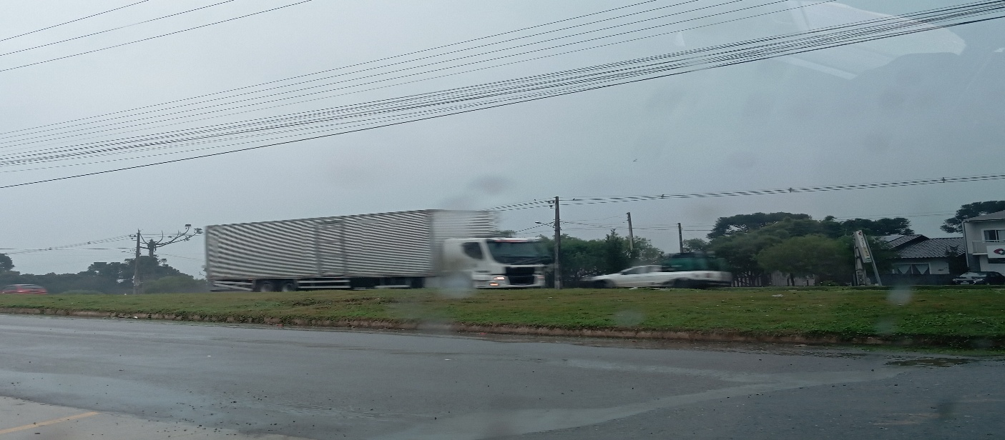

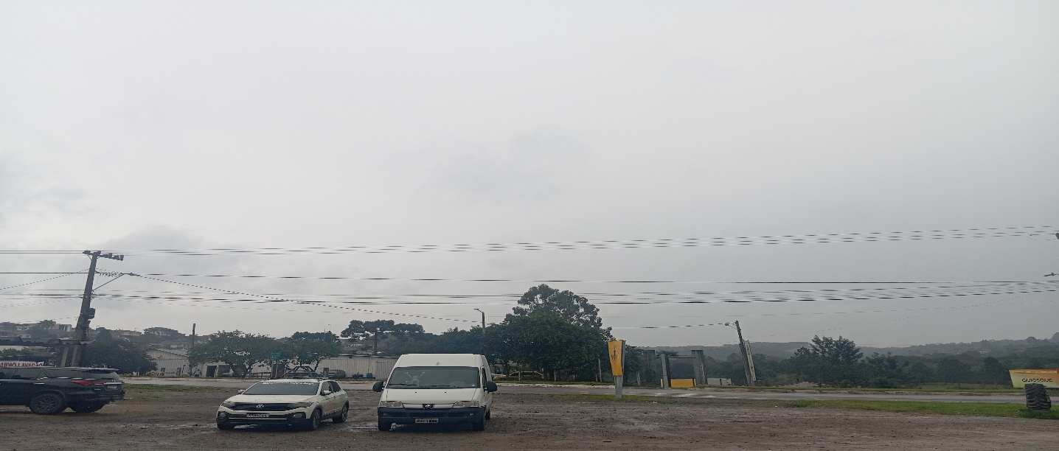
14:00:00 |  |  | 15:00:00
 |  |  | 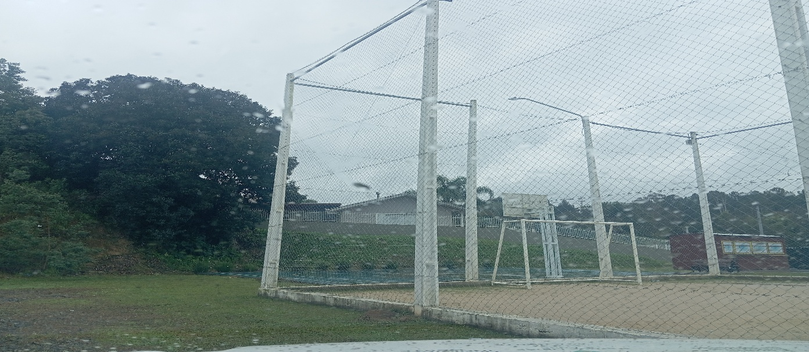

16:00:00 |  |  | 17:00
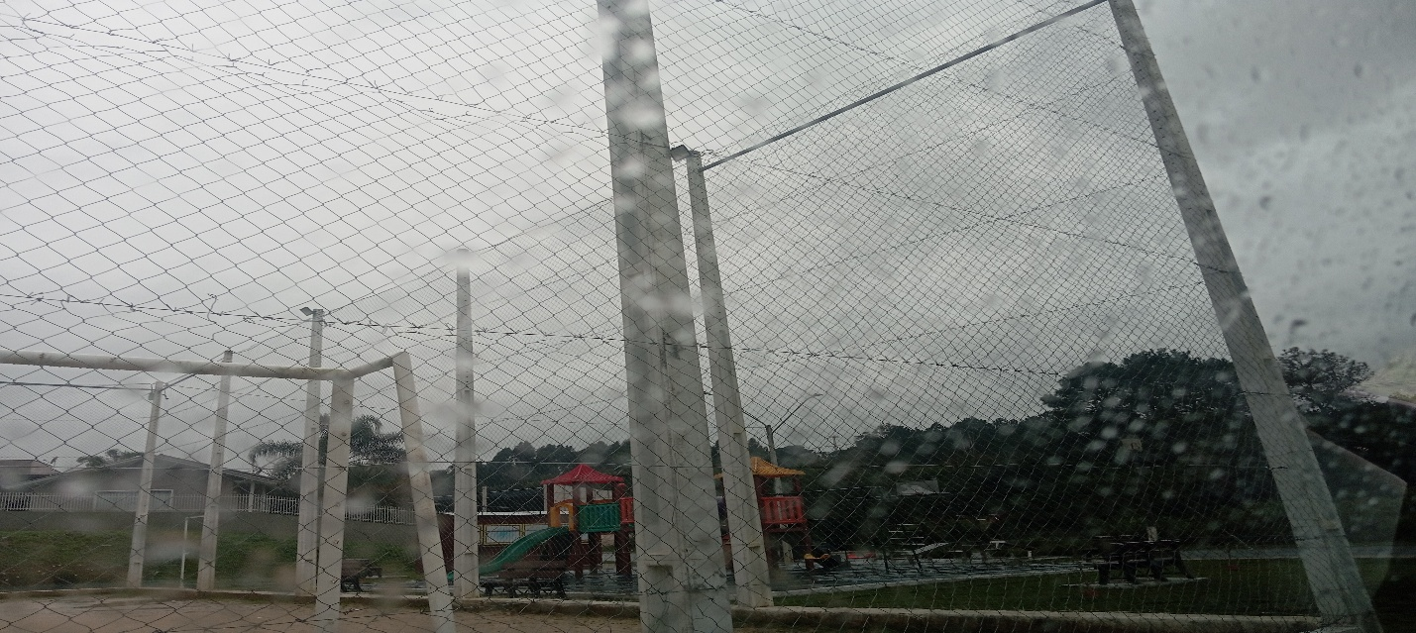 |  |  | 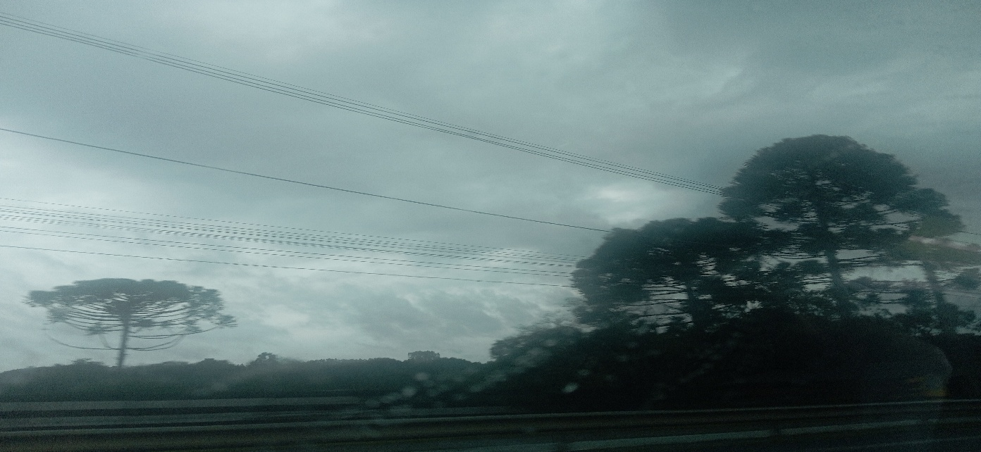

15
1
HORÁRIO EFETIVO (INÍCIO - FIM) |  | 08:00 a 12:00
LOCALIZAÇÃO RESUMIDA |  | RIO GRANDE DO SUL
PROBLEMA (duração)
OBSERVAÇÃO |  | OBS; EM DESLOCAMENTO NO RESTANTE DO EXPEDIENTE
CONDIÇÕES METEOROLÓGICAS | MANHÃ | PARC. NUBLADO
 | TARDE | PARC. NUBLADO
 |  | [
ACOMPANHAMENTO CLIMÁTICO
8:00:00 |  |  | 9:00:00
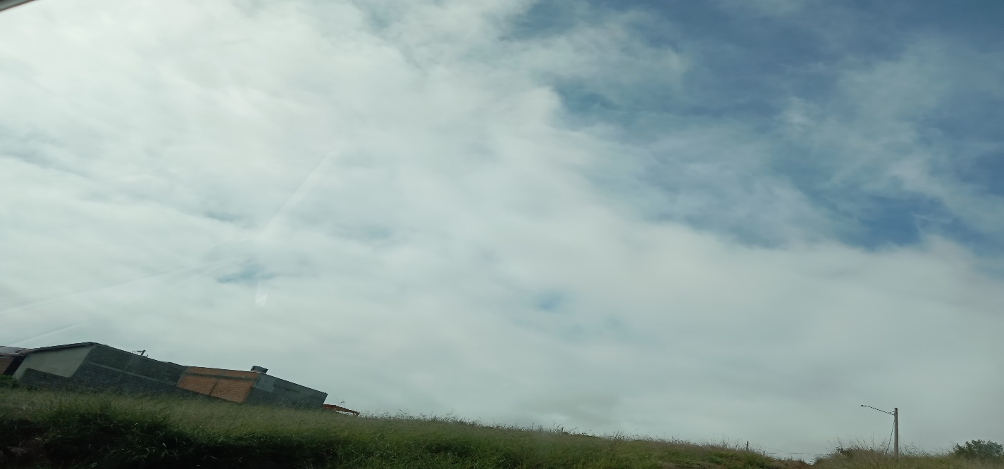 |  |  | 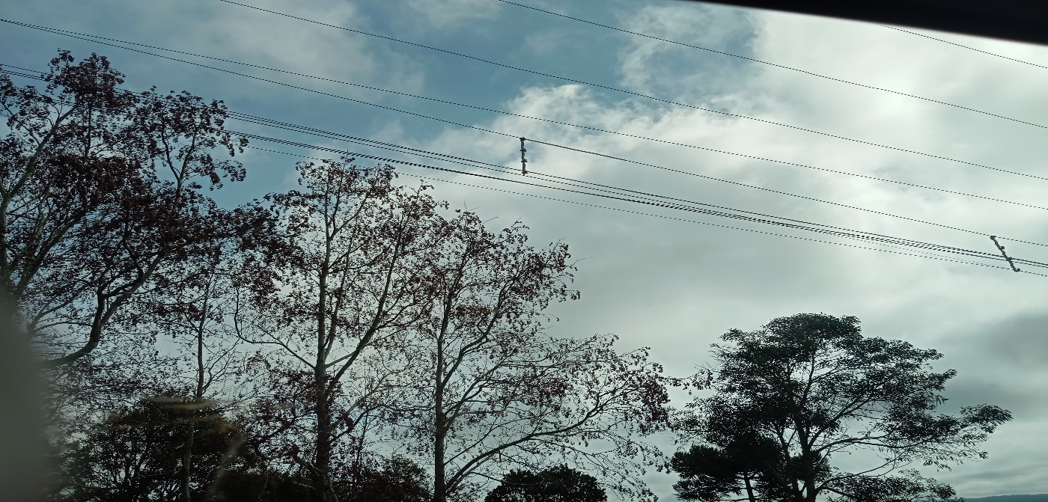

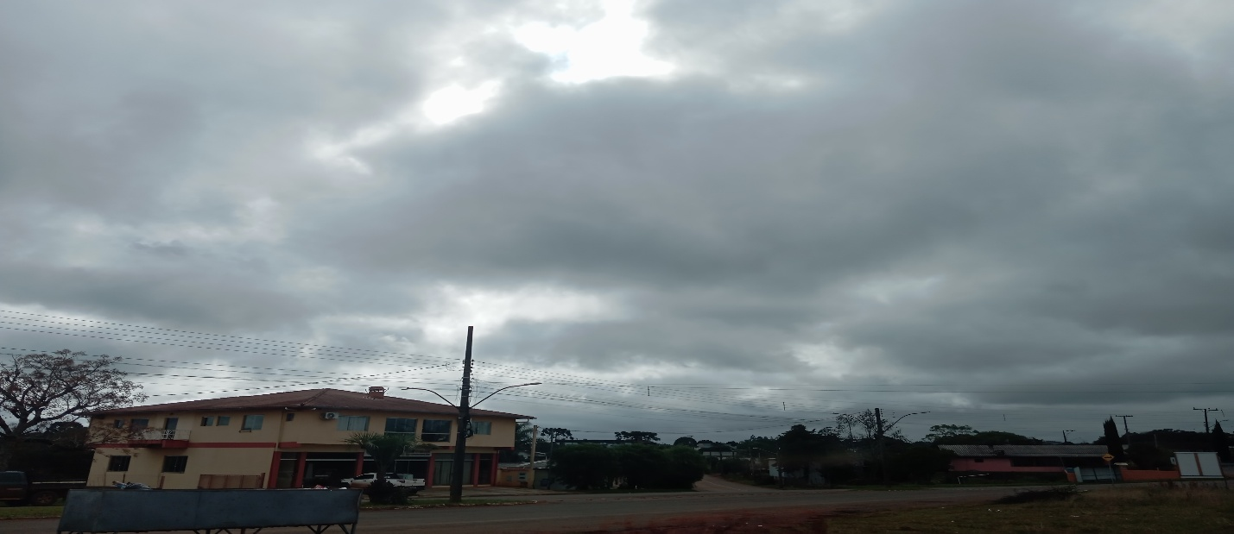
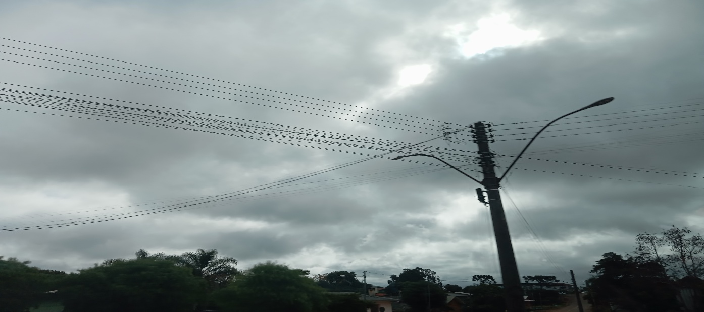
10:00:00 |  |  | 11:00:00

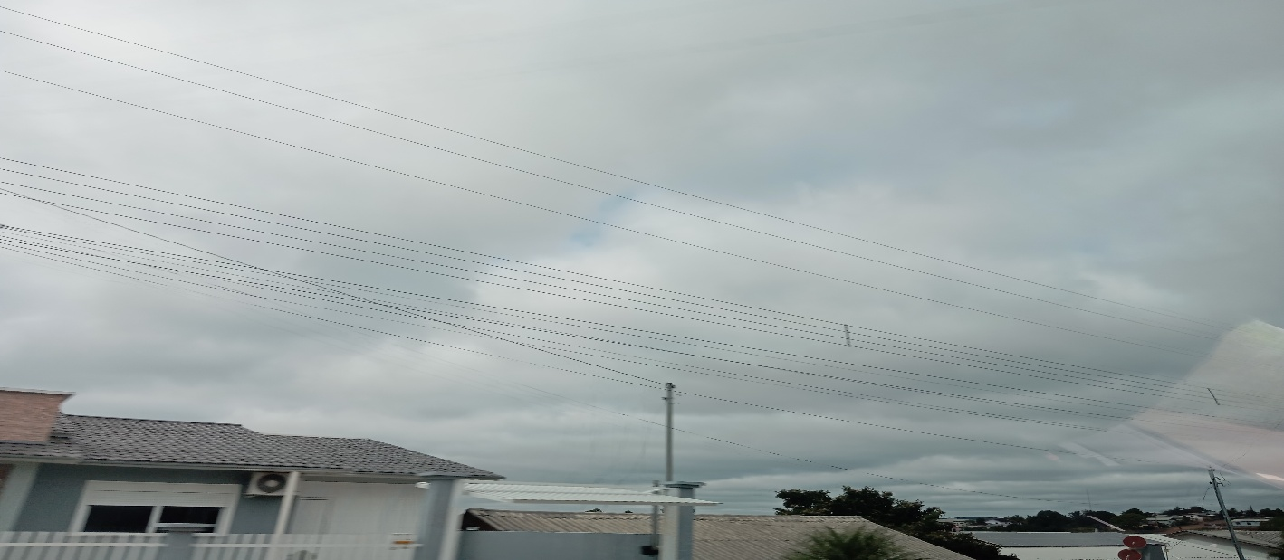
12:00:00 |  |  | 13:00:00

14:00:00 |  |  | 15:00:00

16:00:00 |  |  | 17:00

